使用方法
キャンペーン ピボットテーブル

キャンペーン ピボットテーブルの使用方法
ピボットテーブルにスポンサー プロダクトキャンペーンのキャンペーンレポートのデータを使用し、分析します。方法は次のとおりです。

ステップ1: セラーセントラルアカウントのキャンペーンレポートのデータを取得
a. セラーセントラルにサインインしてレポートから、スポンサー プロダクト レポート > キャンペーンレポートの順に選択
b. レポートをリクエストボタンをクリック。数分後にレポートがダウンロード可能になります。
c. ダウンロードボタンをクリックしてアカウントのキャンペーンのキャンペーンレポートデータをダウンロード
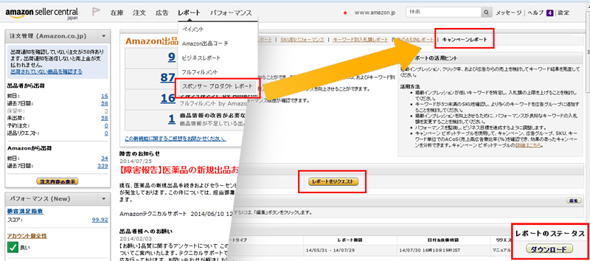
d. コンピュータ上の後で見つけやすい場所にファイルを保存
e. データ分析ソフトウェア（Microsoft ExcelやGoogleスプレッドシートなど）で、保存したファイルを開く

ステップ2: キャンペーンレポートのデータをピボットテーブルにインポート。このステップでは、ピボットテーブルにあるサンプルデータを削除して、キャンペーンレポートのデータに置き換えます。
a. ピボットテーブルファイルで、「キャンペーンレポートデータ」ワークシートを選択
b. ワークシートの左上にスクロールし、「A」列の左で行見出し「1」の上にあるセルをクリックして、すべてのサンプルデータを選択。 （ExcelではキーボードショートカットCtrl+Aで全セルを選択できます）
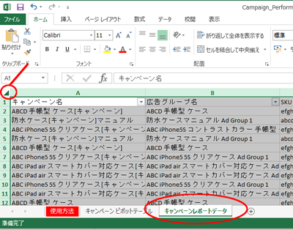
c. キーボードのDeleteキーを押してサンプルデータを削除
d.キャンペーンレポートデータを含むファイル（ステップ1でダウンロードしたファイル）を開き、ワークシートの左上にスクロールし、「A」列の左で行見出し「1」の上にあるセルをクリックして、すべてのデータを選択（ExcelではキーボードショートカットCtrl+Aで全セルを選択できます）
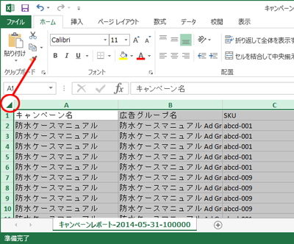
e.コピーボタンを選択して、キャンペーンレポートのデータをコピー（ExcelではキーボードショートカットCtrl+Cでコピーできます）
f. ピボットテーブルファイルに戻り、「キャンペーンレポートデータ」ワークシートを開きます。
g.セル「A1」をクリックし、貼り付けボタンを選択してキャンペーンレポートのデータを貼り付け（ExcelではキーボードショートカットCtrl+Vで貼り付けできます）
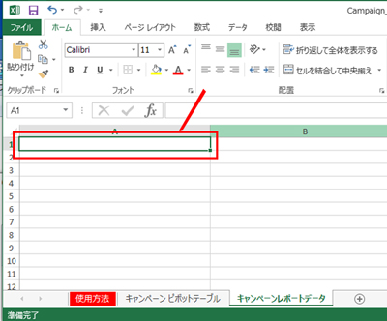
h.作業中のデータが失われることがないように、ファイルを保存

ステップ3: キャンペーンピボットテーブルを更新してキャンペーンのデータを分析。 このステップではピボットテーブルを更新してキャンペーンのパフォーマンスデータを反映させます。
a. ピボットテーブルファイルでキャンペーン ピボットテーブルワークシートを選択ピボットテーブル内の任意のセルをクリック
b.ピボットテーブルツールメニュー項目で、分析タブをクリックしてから更新コマンドをクリックします。
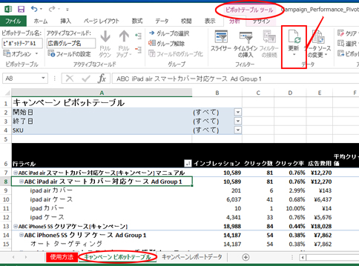
c.これでピボットテーブルが更新されました。SKUと広告グループのパフォーマンス指標が表示されます。
データの定義
i. クリック率： クリック数をインプレッションで割って算出
ii. 広告費用： 広告グループ単位でのクリック数に応じた広告費用の合計
iii. 1ヵ月 注文数(#)： 広告のクリックから1か月以内に発生した注文の総数 (広告グループ単位) 。 広告掲載されたSKUの注文と、広告掲載されてはいないが、広告のクリックからつながった他のSKUの注文の両方が含まれます。
iv. ACoS(売上高広告費比率)： 売上に対する広告費用の割合。売上には、広告掲載されたSKUの売上と、広告掲載されてはいないが、広告のクリックからつながった他のSKUの売上の両方が含まれます。 緑で強調表示されているACoS は25%未満で、売上高広告費比率が低く、パフォーマンスが比較的良いことを示し、 赤で強調表示されているACoS は売上高広告費比率が75%以上で、パフォーマンスが比較的悪いことを示します。

ステップ 4. キャンペーン ピボットテーブルをカスタマイズして詳細情報を表示。
a. 表の上に「終了日」という項目のフィルターがあります。このフィルターをクリックすると、広告がインプレッションを獲得した日付が表示されます。
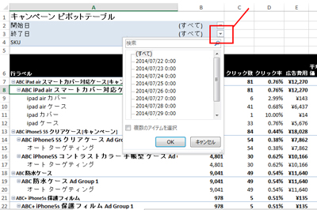
b. 日付を1つまたは複数選択して、キャンペーンがクリックを獲得して商品が販売された日の動向を分析します。
c. テーブル内をクリックします。ピボットテーブルのフィールドリストが表示されます。これはピボットテーブルに追加できるデータ要素のリストです。
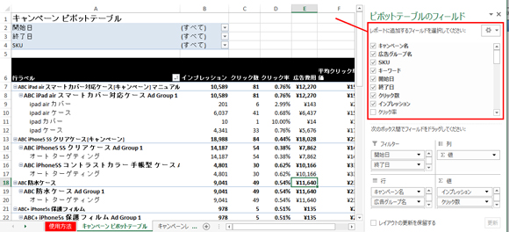
d. キーワードボックスにチェックを入れます。これによりSKUの下に各キーワードが配置され、広告に効果のあった(ACoSが低い)キーワードや、その平均クリック単価を 確認することができます。例えば、インプレッションを向上させるために、パフォーマンスが良好な(ACoSが低い)キーワードの入札額を、高値で入札することをご検討ください。
e.さらに他の詳細情報を追加するには、他のボックスにもチェックを入れます。

